balance
대산군 재화

 | 1. 길드 보상 측정
 | 콘텐츠 | 7일 계산
 | 천마 | 52,200

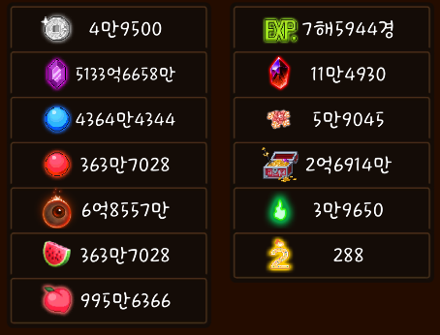
 | 2. 재화 교환 측정
 | 재화 교환 가치 | 1회 교환 | 1회 교환시 필요 개수 | 7일 교환 가능 개수 | 하루 획득량 | n일치
 | 복숭아 | 50000 | 100 | 26,100,000
 | 검조각 | 10000 | 150 | 3,480,000
 | 불멸석 | 7000 | 200 | 1,827,000
 | 천계꽃 | 5000 | 300 | 870,000
 | 도꺠비불 | 5000 | 400 | 652,500
 | 수미꽃 | 3000 | 500 | 313,200
 | 영혼석 | 13000 | 1,000 | 678,600 | 80000 | 8.4825
 | 수호환 | 100 | 1,000 | 5,220 | 660 | 7.9090909091
 | 여우불 | 1500 | 1,000 | 78,300 | 9000 | 8.7

 |  |  | 소탕권 재화 총 필요 합 | 37,000
 | 영혼석 소탕권 | 1 | 2,000 | 4
 | 수호환 소탕권 | 1 | 2,000 | 4
 | 여우불 소탕권 | 1 | 2,000 | 4
 | 요도 해방서 | 2 | 2,000 | 4
 | 만능 소탕권 | 1 | 5,000 | 1

